Data
ID muestra | Peso crisol 1 solo (g) | Peso crisol 1 con muestra humeda (g) | Peso muestra humeda (g) | Peso crisol 1 con muestra seca (g) | Peso muestra seca (g) | Contenido de humedad inicial en base humedad (%) | Masa seca (%) | Peso crisol 1 con muestra seca (g) monitor to constante 1 | % diferencia | media Humedad % | media MS % | Prom % humedad | Prom % masa seca
A11 | 38.04 | 48.08 | 10.04 | 39.4212 | 1.3812 | 86.24 | 13.76 | 39.4202 | 0.0025367061378 | 86.24 | 13.76 | 85.83 | 14.17
A12 | 43.8 | 53.82 | 10.02 | 45.1942 | 1.3942 | 86.09 | 13.91 | 45.1913 | 0.0064167525922
A13 | 37.52 | 47.69 | 10.17 | 38.9136 | 1.3936 | 86.30 | 13.70 | 38.9214 | -0.020044406069
A21 | 33.26 | 43.53 | 10.27 | 34.8049 | 1.5449 | 84.96 | 15.04 | 34.8079 | -0.0086194759933 | 85.42 | 14.58
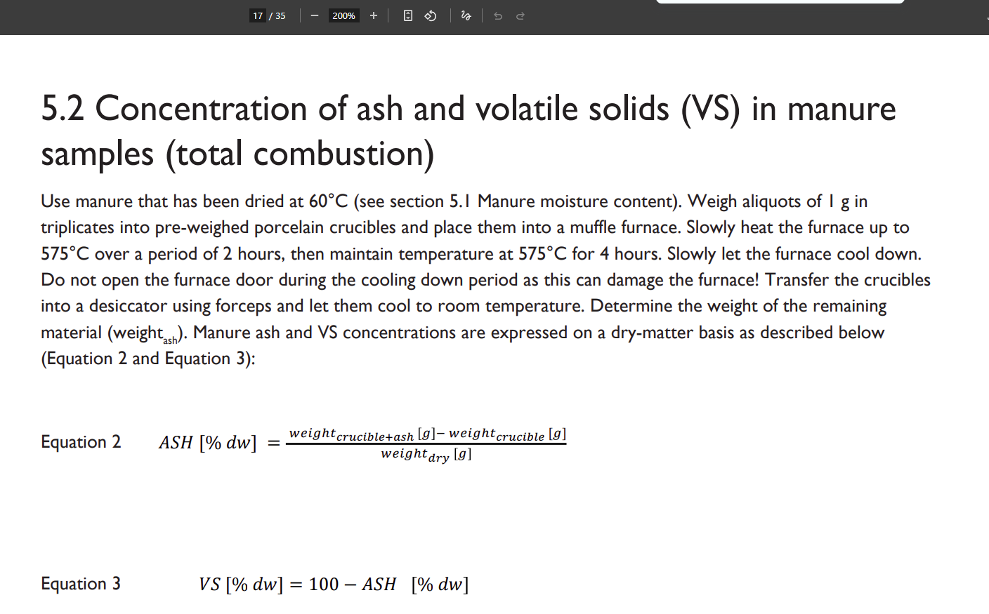
A22 | 37.76 | 47.85 | 10.09 | 39.211 | 1.451 | 85.62 | 14.38 | 39.197 | 0.03570426666
A23 | 41.25 | 51.38 | 10.13 | 42.7273 | 1.4773 | 85.42 | 14.58 | 42.7075 | 0.046340395953
B11 | 39.16 | 49.25 | 10.09 | 41.154 | 1.994 | 80.24 | 19.76 | 41.1321 | 0.053214754337 | 80.24 | 19.76 | 77.61 | 22.39
B12 | 40.49 | 50.48 | 9.99 | 42.4654 | 1.9754 | 80.23 | 19.77 | 42.4791 | -0.032261558822
B13 | 42.6 | 52.75 | 10.15 | 44.5645 | 1.9645 | 80.65 | 19.35 | 44.5678 | -0.0074049972512
B21 | 34.73 | 44.78 | 10.05 | 37.2449 | 2.5149 | 74.98 | 25.02 | 37.2307 | 0.038126025308 | 74.98 | 25.02
B22 | 38.47 | 48.46 | 9.99 | 40.9675 | 2.4975 | 75.00 | 25.00 | 40.9682 | -0.0017086715079
B23 | 32.7 | 42.79 | 10.09 | 35.2757 | 2.5757 | 74.47 | 25.53 | 35.2649 | 0.030615976437

ID muestra | Peso crisol 2 solo (g) | Peso crisol 2 con muestra seca (g) | Peso muestra seca (g) | Peso crisol 2 con muestra incinerada (g) | Peso muestra incinerada, ceniza (g) | cenizas % | Solidos volatiles % | Peso crisol 2 con muestra incinerada (g) monitor constante 1 | % diferencia | media cenizas % | media Solidos volatiles % | Prom cenizas % | Prom Solidos volatiles %
AI11 | 38.0464 | 39.0731 | 1.0267 | 38.2034 | 0.157 | 15.2917 | 84.7083 | 39.4202 | -3.1850568274 | 14.7466 | 85.2534 | 14.2568 | 85.7432
AI12 | 31.7264 | 32.6837 | 0.9573 | 31.858 | 0.1316 | 13.7470 | 86.2530 |  | 100
AI13 | 38.2855 | 39.2742 | 0.9887 | 38.4313 | 0.1458 | 14.7466 | 85.2534 |  | 100
AI21 | 35.1135 | 36.1784 | 1.0649 | 35.2404 | 0.1269 | 11.9166 | 88.0834 |  | 100 | 13.7669 | 86.2331
AI22 | 36.1804 | 37.1799 | 0.9995 | 36.318 | 0.1376 | 13.7669 | 86.2331 |  | 100
AI23 | 28.0315 | 29.0846 | 1.0531 | 28.1923 | 0.1608 | 15.2692 | 84.7308 |  | 100
BI11 | 43.5984 | 44.6897 | 1.0913 | 43.8824 | 0.284 | 26.0240 | 73.9760 |  | 100 | 26.0240 | 73.9760 | 29.0339 | 70.9661
BI12 | 38.8353 | 39.8961 | 1.0608 | 39.0919 | 0.2566 | 24.1893 | 75.8107 |  | 100
BI13 | 39.2831 | 40.2805 | 0.9974 | 39.5612 | 0.2781 | 27.8825 | 72.1175 |  | 100
BI21 | 42.2732 | 43.2921 | 1.0189 | 42.6029 | 0.3297 | 32.3584 | 67.6416 |  | 100 | 32.0439 | 67.9561
BI22 | 35.0091 | 36.0428 | 1.0337 | 35.3373 | 0.3282 | 31.7500 | 68.2500 |  | 100
BI23 | 28.5416 | 29.5627 | 1.0211 | 28.8688 | 0.3272 | 32.0439 | 67.9561 |  | 100

Disposicion espacial
 |  |  |  |  |  |  |  |  |  |  |  | 85.83 | 70.9661
Secado
Nivel 2
Fila 1 | Fila 2
A11 | A21
A12 | A22
A13 | A23
 |  |  |  |  |  |  |  |  |  |  |  |  | 85.7432
Nivel 1
Fila 1 | Fila 2
B11 | B21
B12 | B22
B13 | B23
Incinerado
Nivel 2
Fila 1 | Fila 2
AI11 | AI21
AI12 | AI22
AI13 | AI23

Nivel 1
Fila 1 | Fila 2
BI11 | BI21
BI12 | BI22
BI13 | BI23

